SOS Alignment
Gene | NP
SOS1 SOS2 | NP_005624.2 NP_008870.2

SOS1
SOS2

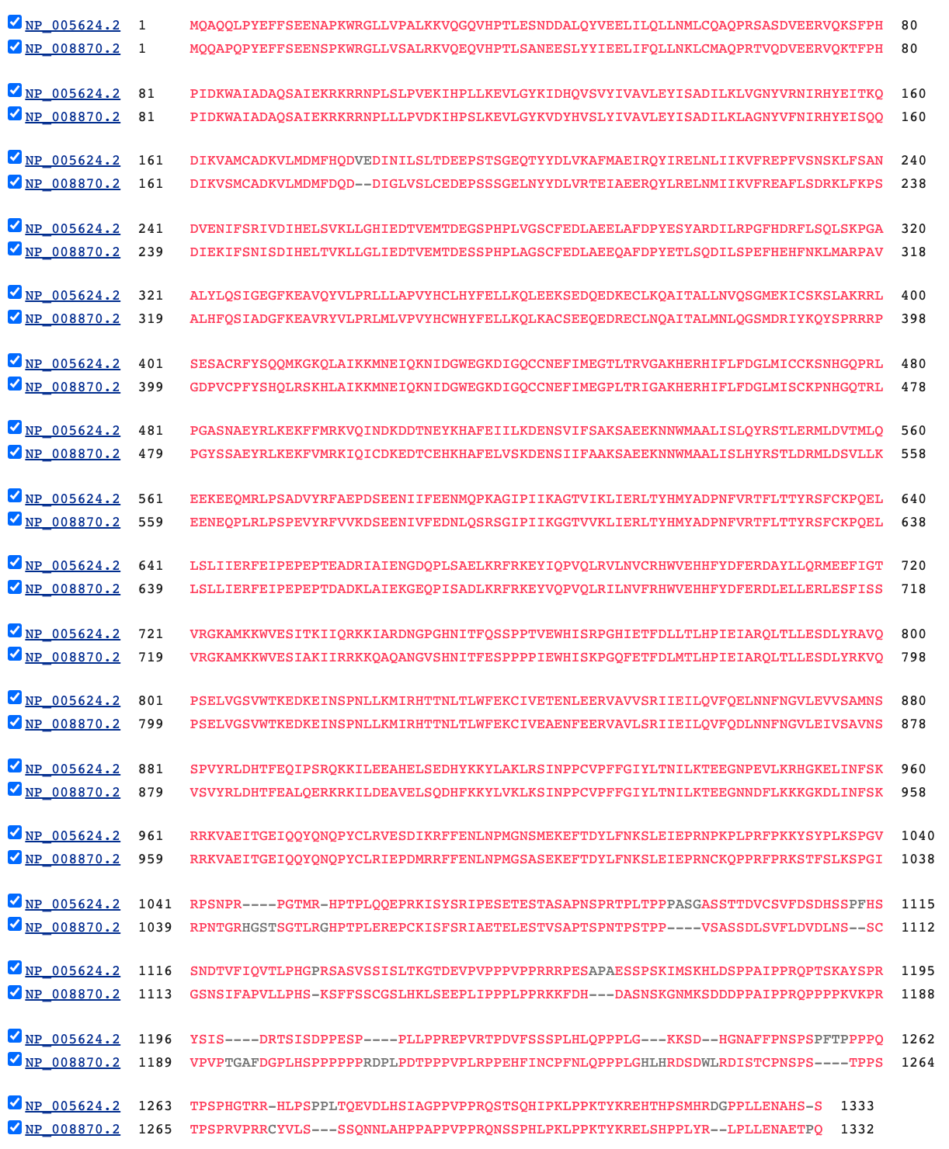
SOS1
SOS2

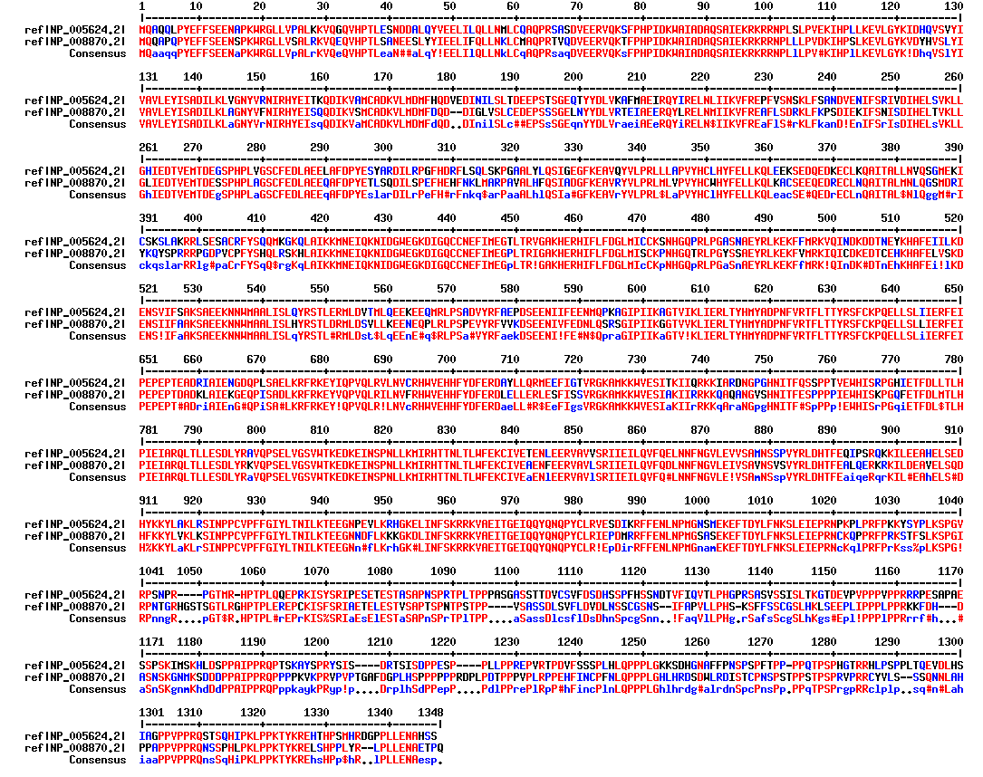
SOS1
SOS2

